スポンサー公告
ファクトリー・クリンシステムがお届けする 食品安全JFS-システムのe-ラニング いつでもどこでもあなたをサポートします
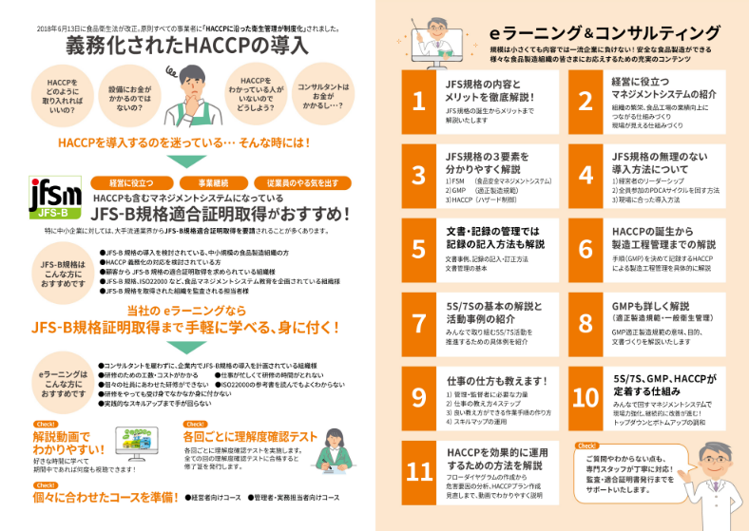

弊社の e ラーニングは、パソコンやタブレット・スマートフォンでも見られます。 契約期間内であれば、何度でも繰り返し見ることが可能です。 画像で見て、解説を耳で聞くので、理解しやすいです。 ただ視聴するだけではなく、具体的にどのような仕組みを作ればよいか、文書の作り方の事例も 解説してあり、わかりやすいです。 弊社では、これらのコンサルティング、e ラーニングはもとより、監査においても、工場経験者が、 工場の立場に立って、助言し、不適合に対しては指導いたしております。 (株)ファクトリー・クリーンシステムは、コンサルティングから監査・適合証明書発行からその後の 維持・更新までしっかり支援します。

49 ノロウイルス関連情報
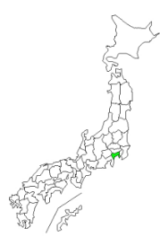
ノロウイルス指数平年同等 散発事故発生 |  |  |  |  |  |  |  | 出典:東京都感染症情報センター
 |  |  |  |  |  |  |  | （最近５年間の週値の比較） ノロウイルスの感染周期は4年ですね 前回は2018年
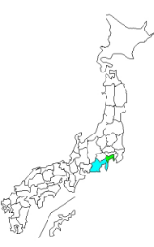
東京都は レベル 3 全国平均 (レベル2) 6.04
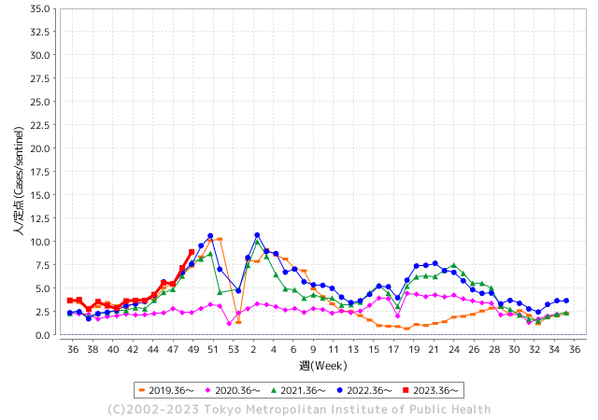
ノロウイルスのピークは
11-12月です。

 |  |  |  |  |  |  |  |  |  |  |  | レベル5

 |  |  |  |  |  |  |  |  |  |  |  | レベル4

 |  |  |  |  |  |  |  |  |  |  |  | レベル3

 |  |  |  |  |  |  |  |  |  |  |  | レベル2
GⅡ 48週 2例 |  |  |  |  | GⅡ 49週 3例 |  |  |  |  |  |  | レベル1
地方衛生研究所情報 |  |  | 傾向 |  | 出典：地方衛生研究所ネットワーク
★数年間で二番目に高い比率でノロウイルス終息か |  |  |  |  |  |  |  | http://idsc.tokyo-eiken.go.jp/diseases/gastro/gastro/
 |  |  |  | 流行警報 | 警戒警報
 | 2023-12-17 |  | 低散発 | 定点観測値 |  | ▲:減少 | 今週のニュース（Noroｖｉｒｕｓ） (12/11-12/17)
先週
今週
都道府県名 | 流行 ☆増加 ★減少☆★1つで約1ポイント |  |  | 2023/48週 | 2023/49週 | 対前週 | 大量発症事故（業種／内容） 今週 , 先週 |  |  |  | ニュースソース | 日時
北海道 | ☆ |  |  | 1.96 | 2.04 | 0.08 |  |  |  |  |  |  | 北海道
青森県 | ☆ |  |  | 2.5 | 3.71 | 1.21 | 黒石市の飲食店が調理した弁当を食べた女性8人がノロウイルスによる食中毒にかかり県は飲食店を7日間の営業停止処分にしました。処分を受けたのは黒石市甲徳兵衛町の飲食店「居酒屋 秀」です。県によりますと今月4日から7日にかけてこの飲食店で調理した弁当を食べた20歳代から60歳代までの女性8人が下痢や発熱などの症状を訴えました。 |  |  |  | 青森放送 | 2023-12-16 | 青森県
岩手県 | ★ |  |  | 5.05 | 4.9 | ▲ 0.15 | 岩手県の奥州保健所管内と宮古保健所管内にある教育・保育施設の2か所で、ノロウイルスによる感染性胃腸炎が集団発生し、園児合わせて22人が嘔吐や下痢の症状を訴えました。今年度県内で起きた感染性胃腸炎の集団発生は24件（前年同時期33件）です。 |  |  |  | IBC岩手 | 2023-12-15 | 岩手県
宮城県 | ☆ |  |  | 2.36 | 2.69 | 0.33 |  |  |  |  |  |  | 宮城県
秋田県 | ☆ |  |  | 2.21 | 3.12 | 0.91 |  |  |  |  |  |  | 秋田県
山形県 | ★ |  |  | 3.86 | 3.68 | ▲ 0.18 |  |  |  |  |  |  | 山形県
福島県 | ☆ |  |  | 1.55 | 1.96 | 0.41 |  |  |  |  |  |  | 福島県
茨城県 | ☆ |  |  | 3.27 | 3.64 | 0.37 |  |  |  |  |  |  | 茨城県
栃木県 | ☆ |  |  | 3.31 | 4.6 | 1.29 | 県保健福祉部は11日、大田原市末広３丁目の飲食店「鳥金本店（とりきんほんてん）」が提供した弁当が原因で、ノロウイルスによる食中毒が発生したと発表した。県は同日、食品衛生法に基づき、衛生的環境が確保されるまで同店の営業を禁止とした。 |  |  |  | 下野新聞 | 2023-12-12 | 栃木県
群馬県 | ★ |  |  | 6.52 | 5.46 | ▲ 1.06 |  |  |  |  |  |  | 群馬県
埼玉県 | ☆ |  |  | 6.98 | 8.29 | 1.31 |  |  |  |  |  |  | 埼玉県
千葉県 | ☆ |  |  | 5.8 | 6.96 | 1.16 |  |  |  |  |  |  | 千葉県
東京都 | ☆☆ |  |  | 7.19 | 8.91 | 1.72 |  |  |  |  |  |  | 東京都
神奈川県 | ☆☆ |  |  | 5.81 | 7.61 | 1.80 | 患者の共通食が当該施設で調理提供された食事に限定されたこと、患者及び従事者の便から食中毒の病因物質であるノロウイルスが検出されたこと、患者の主症状及び潜伏期間がノロウイルスによるものと一致したこと、医師から「食中毒患者等届出票」が提出されたことから、保健所ではこの飲食店が調理提供した食事を原因とする食中毒と決定した。 |  |  |  | 藤沢市公表 | 2023-12-11 | 神奈川県
新潟県 | ☆ |  |  | 3.45 | 3.67 | 0.22 |  |  |  |  |  |  | 新潟県
富山県 | ☆☆ |  |  | 5.07 | 6.48 | 1.41 |  |  |  |  |  |  | 富山県
石川県 | ☆☆ |  |  | 6.07 | 8.17 | 2.10 |  |  |  |  |  |  | 石川県
福井県 | ☆ |  |  | 7.76 | 9 | 1.24 |  |  |  |  |  |  | 福井県
山梨県 | ☆☆ |  |  | 7.5 | 9.17 | 1.67 | 市が調査した結果、複数からノロウイルスが検出されました。共通の食事が、メイプルランチが調理・販売した弁当に限られるため、市はこの店が提供した弁当が原因の食中毒と断定しました。患者は、12月12日に日替わり弁当などを食べた9つの事業所の計107人のうち、23人に上ります。 |  |  |  | テレビ山梨 | 2023-12-16 | 山梨県
長野県 | ☆ |  |  | 3.15 | 3.41 | 0.26 |  |  |  |  |  |  | 長野県
岐阜県 | ☆ |  |  | 3.19 | 3.43 | 0.24 | 山県市の障がい者支援施設で集団食中毒が発生し、岐阜保健所本巣・山県センターは１４日、施設内で食事を提供した業者を営業禁止処分としました。 県生活衛生課によりますと、１２月８日、山県市大桑の障がい者支援施設「あしたの会自然の家」で給食を食べた施設の利用者や職員８３人のうち、２２～６４歳の男女計３２人が下痢や嘔吐などの症状を訴えました。 |  |  |  | 岐阜デジタル | 2023-12-14 | 岐阜県
静岡県 | ☆ |  |  | 5.16 | 6.39 | 1.23 |  |  |  |  |  |  | 静岡県
愛知県 | ☆ |  |  | 3.85 | 5.04 | 1.19 | 豊橋市によりますと12月1日、市内で開かれていたスポーツ関係のイベントで役員らに“幕の内弁当”244食が配られ、弁当を食べた82人が下痢や発熱などの症状を訴えました。 このうち男性1人が入院しているということですが、快方に向かっているということです。 「幕の内弁当」の中身は、ごはん・ハンバーグ・ミートソーススパゲティ・焼肉・揚げ物（エビフライやコロッケ）・サラダなどが入っていたということです。 |  |  |  | CBC放送 | 2023-12-06 | 愛知県
三重県 | ☆ |  |  | 3.98 | 4.29 | 0.31 |  |  |  |  |  |  | 三重県
滋賀県 | ☆ |  |  | 4.78 | 5.81 | 1.03 |  |  |  |  |  |  | 滋賀県
京都府 | ☆ |  |  | 3.6 | 3.83 | 0.23 |  |  |  |  |  |  | 京都府
大阪府 | ☆ |  |  | 5.2 | 5.25 | 0.05 |  |  |  |  |  |  | 大阪府
兵庫県 | ☆ |  |  | 5.73 | 6.65 | 0.92 |  |  |  |  |  |  | 兵庫県
奈良県 | ☆ |  |  | 5.38 | 5.76 | 0.38 |  |  |  |  |  |  | 奈良県
和歌山県 | ☆ |  |  | 3.5 | 3.8 | 0.30 |  |  |  |  |  |  | 和歌山県
鳥取県 | ☆ |  |  | 3.53 | 4.32 | 0.79 |  |  |  |  |  |  | 鳥取県
島根県 | ☆ |  |  | 3.35 | 4.65 | 1.30 |  |  |  |  |  |  | 島根県
岡山県 | ☆ |  |  | 5.3 | 5.33 | 0.03 |  |  |  |  |  |  | 岡山県
広島県 | ☆ |  |  | 5.34 | 6.59 | 1.25 | 広島県によりますと１１月２６日から１２月４日までに、尾道市にある学校の寮を利用している生徒と職員４２人のうち、半数以上となる２４人の生徒がおう吐や下痢などの症状を訴えました。いずれも軽症だということです。 県の保健環境センターが症状が出た５人の便を検査した結果、全員からノロウイルス |  |  |  | NHK | 2023-12-05 | 広島県
山口県 | ☆ |  |  | 6.86 | 7.3 | 0.44 |  |  |  |  |  |  | 山口県
徳島県 | ☆☆☆ |  |  | 3.35 | 7.87 | 4.52 |  |  |  |  |  |  | 徳島県
香川県 | ★ |  |  | 9.39 | 9.25 | ▲ 0.14 |  |  |  |  |  |  | 香川県
愛媛県 | ☆ |  |  | 6.14 | 7.22 | 1.08 |  |  |  |  |  |  | 愛媛県
高知県 | ★ |  |  | 2.88 | 2.31 | ▲ 0.57 |  |  |  |  |  |  | 高知県
福岡県 | ☆ |  |  | 7.94 | 8.85 | 0.91 |  |  |  |  |  |  | 福岡県
佐賀県 | ☆☆☆ |  |  | 5.39 | 7.87 | 2.48 |  |  |  |  |  |  | 佐賀県
長崎県 | ★ |  |  | 4.18 | 4.14 | ▲ 0.04 |  |  |  |  |  |  | 長崎県
熊本県 | ☆☆☆ |  |  | 7.42 | 9.84 | 2.42 |  |  |  |  |  |  | 熊本県
大分県 | ☆ |  |  | 11.56 | 12.58 | 1.02 |  |  |  |  |  |  | 大分県
宮崎県 | ☆☆☆ |  |  | 5.36 | 8.03 | 2.67 |  |  |  |  |  |  | 宮崎県
鹿児島県 | ☆ |  |  | 3.98 | 5.14 | 1.16 | 鹿児島県は１５日、奄美市名瀬金久町の飲食店「くしやきバルｍａｓａ」で食中毒が発生したと断定し、同日１日間の営業停止命令を出したと発表した。５グループで来店した男女１３人に嘔吐（おうと）、下痢、腹痛などの症状があった。１３人と従業員４人が１０日検便し、１４日、客９人と従業員１人の便からノロウイルスが検出された。全員快方に向かっている。 |  |  |  | 南日本新聞 | 2023-12-16 | 鹿児島県
沖縄県 | ★ |  |  | 2.06 | 1.94 | ▲ 0.12 |  |  |  |  |  |  | 沖縄県
全国 | ☆ |  |  | 5.13 | 6.04 | 0.91
 |  |  |  |  |  |  |  |  |  |  | 1 | 1
 |  |  |  | 今週 |  |  | 管理レベル「2」
 |  | 先週に比べて全国平均は |  |  |  | 6.04 | ：先週より | 0.91
 |  | 東京都は |  |  |  | 8.91 | ：先週より | 1.72
 |  | 最高指数は |  |  | 大分県 | 12.58 | 全国で10.00を超える都道府県数は |  | 1ヶ所 | 増減 | 0

2 | 9-10月、4月以降 施設の所在市町村で流行・ 食中毒が報告される 定点観測値が5.00前後 |  |  |  |  | 【情報共有】 週間・情報収集/情報は毎週確認する 【常設】 嘔吐物処理セットの配備 【体調管理】従業員の健康状況を徹底し、不良者は調理・加工ラインより外す

49 衛生訓話
食の安全を目指す ③ 記録を付けなさい? | 改正された食品衛生法の意味

記録は実施の証です
記録はいつも仕事の終わりにまとめてつけています。
だからつけ忘れはなく ほら この通り いつもお無時間に わたしのハンコが押してあるでしょ!!!

これがほとんどの施設の実態です。このどこに問題は潜んでいるのでしょうか ?

多くのお店の事例を紹介します
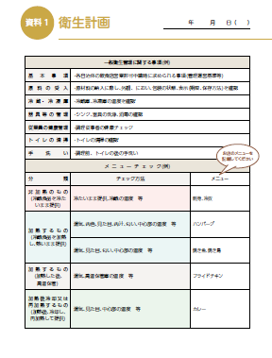
食材の検品(チェック)
表面温度計が便利です。
それほど高額ではありません。一つ用意し、実測値を書くと大変良いと思います。
精肉、鮮魚は意外と温度管理されていません。
ポイントは
決めた温度より高温の場合にどうするか納品業者さんと予め決めておくことが大切です。
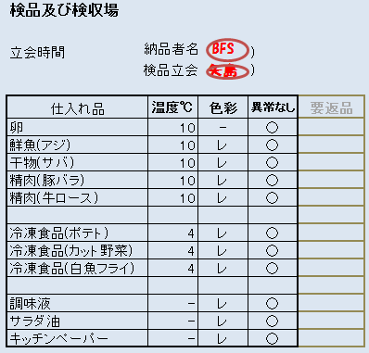

冷蔵庫・冷凍庫の温度管理
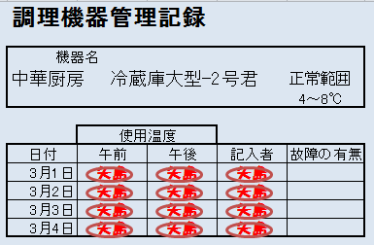
冷蔵庫・冷凍庫は表示されている温度計の温度を
数字で書くことがポイント
○や判子で代用すると
異常を見落とします。
いつ見たのか時間も書きましょう。仕事の終わりにまとめて記入は全くダメ。

トイレの掃除
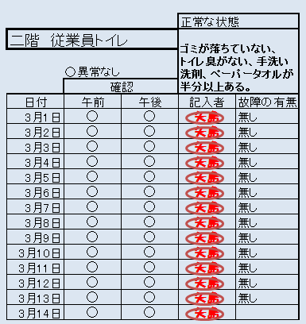
確認時間を書きましょう。
判子がいつも同じ人という
記録は、プロの監視員さんには通用しません。
これをまとめ書きと称します。全然書かれていないもの、一か月分先に書かれたもの。現場には意外と多い書類作成のやっつけ仕事。
これではつける意味がありません。

飲食店では、個別に記録用紙を作るのではなく、初めは一冊の大学ノートに業務日誌というスタイルで書いてみることをお勧めします。
次週はノートの紹介をします。

48 感染症情報
2023年第48週（11月27日〜12月3日）
1類感染症 | 報告なし
2類感染症 | 結核例 195例
指定感染症 新型コロナウイルス感染症 | 厚生労働省：国内の発生状況など https://www.mhlw.go.jp/stf/covid-19/kokunainohasseijoukyou.html#h2_1 厚生労働省：データからわかる－新型コロナウイルス感染症情報－ https：//covid19.mhlw.go.jp/
 | https://www.mhlw.go.jp/stf/covid-19/kokunainohasseijoukyou.html#h2_1
 | 厚生労働省：データからわかる－新型コロナウイルス感染症情報－
 | https：//covid19.mhlw.go.jp/
3類感染症 細菌性赤痢 | 細菌性赤痢4例 菌種：S. flexneri（B群）3例＿感染地域：‌国内（都道府県不明） 1例、インド1例、インドネシア1例 S. sonnei（D群）1例＿感染地域：インドネシア
腸管出血性大腸菌感染症 | 腸管出血性大腸菌感染症64例（有症者32例、うちHUS なし） 感染地域：国内49例、韓国1例、国内・国外不明14例 国内の感染地域：‌宮崎県9例、大阪府8例、埼玉県3例、東京都3例、愛知県3例、群馬県2例、神奈川県2例、福井県2例、静岡県2例、三重県2例、北海道1例、岩手県1例、宮城県1例、栃木県1例、千葉県1例、 新潟県1例、富山県1例、岡山県1例、福岡県1例、鹿児島県1例、国内（都道府県不明）3例
 | 年齢群：‌1歳（4例）、2歳（3例）、3歳（3例）、4歳（4例）、6歳（2例）、7歳（4例）、 8歳（1例）、10代（4例）、20代（8例）、30代（5例）、40代（7例）、50代（8例）、60代（5例）、70代（3例）、80代（3例） | 血清群・毒素型：‌O157 VT1・VT2（20例）、O111 VT1（14例）、O157 VT2（8例）、O26 VT1（3例）、O103VT1（2例）、 O111 VT1・VT2（1例）、O15VT1（1例）、O166 VT2（1例）、O8 VT2（1例）、その他・不明（13例） 累積報告数：3,653例（有症者2,440例、うちHUS 65例．死亡3例）
腸チフス パラチフス | パラチフス1例 感染地域：国内・国外不明
４類感染症 | E型肝炎11例 感染地域（感染源）：‌東京都2例（豚レバー1例、不明1例）、 北海道1例（不明）、神奈川県1例（豚レバー）、岐阜県1例（レバー）、 京都府1例（焼肉）、大分県1例（不明）、国内（都道府県不明）1例（不明）、 台湾1例（豚レバー）、国内・国外不明2例（不明2例） | レジオネラ症37例（肺炎型35例、ポンティアック型2例） 感染地域：茨城県4例、千葉県3例、神奈川県3例、石川県3例、栃木県2例、埼玉県2例、岐阜県2例、岩手県1例、宮城県1例、山形県1例、群馬県1例、東京都1例、福井県1例、静岡県1例、滋賀県1例、大阪府1例、兵庫県1例、徳島県1例、長崎県1例、 熊本県1例、国内（都道府県不明）1例、国内・国外不明4例 年齢群：40代（2例）、50代（5例）、60代（11例）、70代（10例）、80代（6例）、90代以上（3例）累積報告数：2,118例
5類感染症 | アメーバ赤痢3例（腸管アメーバ症3例） 感染地域：大阪府1例、フィリピン1例、国内・国外不明1例 感染経路：性的接触1例（異性/同性間）、その他・不明2例
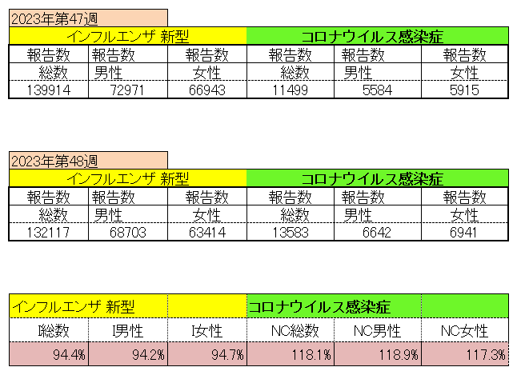
インフルエンザ と 新型コロナ

 |  | 注意

 |  | 対前週 インフルエンザ 5.6% 減少 新型コロナウイルス 118.1% 増加

49 感染症統計
食品表示 (12/11-12/17) |  |  |  |  |  |  |  |  |  |  |  |  |  | 届出感染症 第三類 細菌性赤痢菌
 |  |  |  |  |  |  |  |  |  |  |  |  |  | 全国 報告数推移 届出患者数（人）
 | 1月 | 2月 | 3月 | 4月 | 5月 | 6月 | 7月 | 8月 | 9月 | 10月 | 11月 | 12月 | 合計 |  | 1月 | 2月 | 3月 | 4月 | 5月 | 6月 | 7月 | 8月 | 9月 | 10月 | 11月 | 12月 | 合計
 | 68 | 56 | 67 | 103 | 188 | 415 | 607 | 866 | 556 | 366 | 225 | 127 | 3,644 |  | 8 | 9 | 13 | 7 | 9 | 9 | 8 | 11 | 9 | 19 | 11 | 11 | 124
 |  |  |  |  |  |  |  |  |  |  |  | 今週 |  |  |  |  |  |  |  |  |  |  |  |  |  | 今週
 |  |  |  |  |  |  |  |  |  |  |  | 38 |  |  |  |  |  |  |  |  |  |  |  |  |  | 2
 | 82 | 62 | 99 | 112 | 224 | 524 | 521 | 767 | 454 | 387 | 418 | 38 | 3,688 | 2023年 | 1 | 1 | 4 | 2 | 2 | 7 | 7 | 3 | 1 | 7 | 7 | 2 | 44
 | 81 | 39 | 72 | 89 | 258 | 416 | 554 | 568 | 578 | 337 | 169 | 168 | 3,329 | 2022年 | 0 | 5 | 4 | 1 | 1 | 1 | 1 | 1 | 0 | 0 | 0 | 2 | 16
 | 81 | 48 | 71 | 128 | 171 | 350 | 569 | 553 | 458 | 306 | 220 | 229 | 3,184 | 2021年 | 1 | 2 | 1 | 0 | 0 | 0 | 1 | 1 | 0 | 1 | 0 | 0 | 7
2020年 | 112 | 85 | 60 | 97 | 95 | 305 | 544 | 449 | 475 | 505 | 219 | 98 | 3,044 | 2020年 | 16 | 1 | 19 | 3 | 13 | 1 | 2 | 2 | 0 | 24 | 4 | 2 | 87
2019年 | 84 | 100 | 77 | 80 | 236 | 438 | 631 | 752 | 523 | 427 | 253 | 136 | 3,737 | 2019年 | 7 | 7 | 13 | 3 | 8 | 11 | 5 | 11 | 9 | 9 | 20 | 37 | 140
2018年10月3日、山梨県内の宿坊を利用した2グループ42名が赤痢にかかりました。使用水や従事者からは赤痢菌が検出されておらず現在のところ感染源は不明です。
2018年 | 41 | 44 | 67 | 103 | 311 | 415 | 539 | 1,165 | 534 | 297 | 205 | 92 | 3,813 | 2018年 | 9 | 22 | 18 | 9 | 21 | 14 | 6 | 13 | 7 | 81 | 31 | 37 | 268
埼玉県と群馬県の総菜店で販売されたポテトサラダを食べた人が腸管出血性大腸菌O157に感染した、という集団食中毒に関するニュースが2017年8月21日以降、新聞やテレビで取り上げられました。
2017年 | 57 | 35 | 95 | 112 | 131 | 340 | 483 | 1339 | 614 | 349 | 236 | 68 | 3,859 | 2017年 | 19 | 12 | 8 | 12 | 7 | 15 | 16 | 12 | 16 | 6 | 12 | 6 | 141
2016年 | 68 | 42 | 44 | 75 | 135 | 448 | 507 | 808 | 795 | 313 | 246 | 143 | 3,624 | 2016年 | 9 | 16 | 12 | 6 | 7 | 14 | 9 | 14 | 9 | 9 | 8 | 7 | 120
2011年8月に外食チェーン店が原因とされた赤痢菌Shigella sonneiの広域集団感染事例が青森県、宮城県、山形県、福島県において発生した。本事例は、それとほぼ同時期に発生しておりその関連性が強く疑われた事例である。
※2023年 第48週（11/27～12/3） 現在 |  |  |  |  |  |  |  |  |  |  |  |  |  | ※2023年 第48週（11/27～12/3） 現在

 | 腸管出血性大腸菌 |  | 単月としては多い |  |  |  |  |  |  |  |  |  |  |  | 赤痢 | やや増加 コロナ前に近づく
Ｈ２９／８月は非常に多かった

腸管出血性大腸菌
 |  |  |  | 2020年 | 2019年 | 2018年 | 2017年 | 2016年 | 2015年
2016年 | 82 | 81 | 81 | 112 | 84 | 41 | 57 | 68
68 | 62 | 39 | 48 | 85 | 100 | 44 | 35 | 42
42 | 99 | 72 | 71 | 60 | 77 | 67 | 95 | 44
44 | 112 | 89 | 128 | 97 | 80 | 103 | 112 | 75
75 | 224 | 258 | 171 | 95 | 236 | 311 | 131 | 135
135 | 524 | 416 | 350 | 305 | 438 | 415 | 340 | 448
448 | 521 | 554 | 569 | 544 | 631 | 539 | 483 | 507
507 | 767 | 568 | 553 | 449 | 752 | 1,165 | 1,339 | 808
808 | 454 | 578 | 458 | 475 | 523 | 534 | 614 | 795
795 | 387 | 337 | 306 | 505 | 427 | 297 | 349 | 313
313 | 418 | 169 | 220 | 219 | 253 | 205 | 236 | 246
246 | 38 | 168 | 229 | 98 | 136 | 92 | 68 | 143
143
3,624
細菌性赤痢菌

コロナ５類移行に伴う 人の往来の増加、会食機会の増加。 食肉原材不足から 衛生度合いの低い原材料の市場への放出?

※2023年 第11週（3/13～3/19） 現在

 |  |  |  |  |  |  |  |  |  |  |  |  |  |  | 腸管系感染症は新型コロナウイルス予防の手洗い、手指消毒で
 |  |  |  |  |  |  |  |  |  |  |  |  |  |  | 圧倒的に感染防御できている

